Sheet1
TEST CASE
www.liniuote.lt
 | Žingsiai | Duomenys | Tikėtinas rezultatas | Gautas rezultatas | Statusas | Komentarai
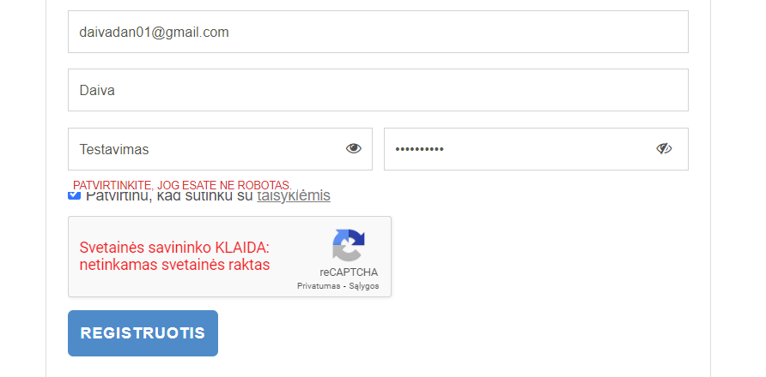
Registracija
1. | Spausti "Prisijungimas" |  | Registracija sėkminga | Informacinė žinutė "Patvirtinkite, jog nesate robotas" | Failed | Naujo vartotojo registracijos forma ją užpildžius tinkamais duomenimis reikalauja patvirtinti, kad nesate robotas, tačiau ten kur turi būti patvirtinimas, iš karto rodoma "Svetainės savininko klaida"
 | Spausti "Registracija naudojant el. paštą)
 | Įvesti el. paštą | daivadan01@gmail.com
 | Įvesti vardą | Daiva
 | Įvesti slaptažodį | Testavimas
 | Pakartoti slaptažodį | Testavimas
 | Pažymėti "Patvirtinu, kad sutinku su taisyklėmis"
 | Spausti "Registruotis"
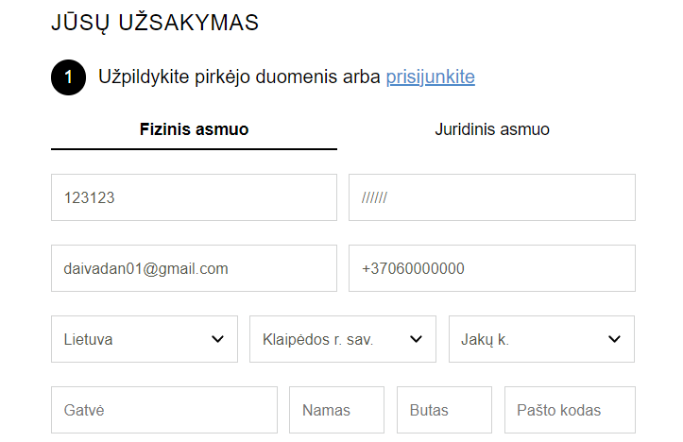
Pirkimas be registracijos
2. | Pasirinkti prekę |  | Informacinis pranešimas dėl netinkamo vardo pavardės simbolių. | Netinkami simboliai priimami. | Failed | Vietoje vartotojo vardo ir pavardės priimami skaičiai, ženklai
 | Spausti "Į krepšelį"
 | Spausti "Peržiūrėti krepšelį"
 | Spausti "Pradėti pirkimą"
 | Suvesti vardą | 123123
 | Suvesti pavardę | //////
 | Suvesti el. paštą | daivadan01@gmail.com
 | Suvesti telefono numerį | 37000000000
 | Nurodyti savivaldybę/rajoną | Klaipėdos r. sav.
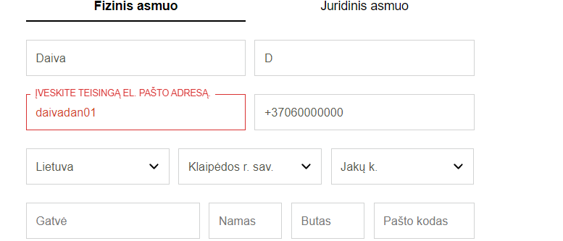
 | Nurodyti miestą | Jakų k.
3. | Pasirinkti prekę |  | Informacinis pranešimas dėl netinkamo elektroninio pašto formato | Informacinis pranešimas dėl netinkamo elektroninio pašto formato | Passed
 | Spausti "Į krepšelį"
 | Spausti "Peržiūrėti krepšelį"
 | Spausti "Pradėti pirkimą"
 | Suvesti vardą | Daiva
 | Suvesti pavardę | D
 | Suvesti el. paštą | daivadan01
 | Suvesti telefono numerį | 37000000000
 | Nurodyti savivaldybę/rajoną | Klaipėdos r. sav.
 | Nurodyti miestą | Jakų k.
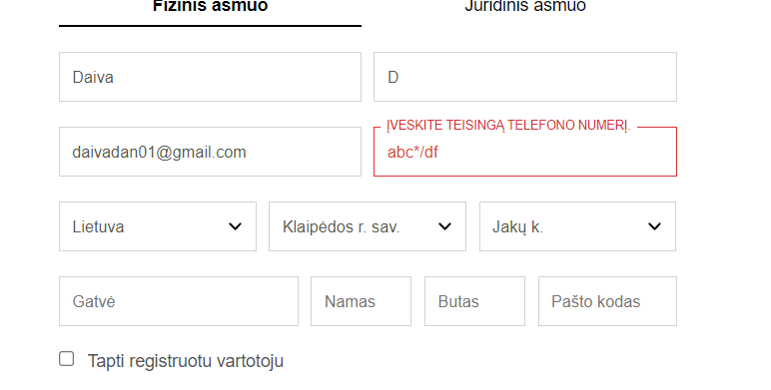
4. | Pasirinkti prekę |  | Informacinis pranešimas dėl netinkamo etelefono numerio formato | Informacinis pranešimas dėl netinkamo etelefono numerio formato | Passed
 | Spausti "Į krepšelį"
 | Spausti "Peržiūrėti krepšelį"
 | Spausti "Pradėti pirkimą"
 | Suvesti vardą | Daiva
 | Suvesti pavardę | D
 | Suvesti el. paštą | daivadan01@gmail.com
 | Suvesti telefono numerį | abc*/df
 | Nurodyti savivaldybę/rajoną | Klaipėdos r. sav.
 | Nurodyti miestą | Jakų k.

CHECK LIST
1. Pagrindinis puslapis
1.1 Puslapio logotipas
a | Logotipo kokybė | Passed
b | Rikiavimas su gretimais elementais | Passed
1.2 Navigacijos juosta
a | Užrašų stiliaus vienodumas | Passed
b | Pelės pasikeitimas judent per išskleidžiamus objektus | Passed
c | Kategorijų išskleidimas užvedus pelės kursorių | Failed | Visos kategorijos išskleidžiamos, išskyrus "Lauko įrenginiai)
1.3 Baneriai
a | Lygiavimas vienas su kitu | Failed | Puslapioje apačioje vienas šalia esantys baneriai yra skirtingų dydžių
b | Gramatika, rašyba | Passed
1.4 Pagrindinio puslapio apatinė paraštė
a | Elementų lygiavimas | Passed
b | Socialinių tinklų nuorodų aktyvumas, tikrumas | Failed | Socialinių tinklų nuorodos ne apatinėje paraštėje. Paspaudus socialinių tinklų ikonas jos yra aktyvios, tačiau atverčiamas atitinkamai bendras socialinio tinklapio puslapis, o ne konkrečios elektroninės parduotinės socialinio tinklo paskyra.
2. Produktų kategorijų puslapiai
2.1 Produktų nuotraukos
a | Produkto nuotraukos ir pavadinimo atitikimas | Passed
b | Nuotraukų lygiavimas | Failed | "Metaliniai baldai", "Priemonės", "Žaidimų aikštelės" subkategorijų nuotraukos nevienodai išlygiuotos.
2.2 Produktų aprašymas
a | Produktai turi tinkamus aprašymus | Passed
3. | Padidinus puslapį iki 150 proc. neatsiranda horizoontali slankioji juosta. | Passed
4. | D.U.K skiltis | Failed | Paspaudus "D.U.K" rodomas placeholder tekstas.
5. | Pirkimo taisyklių aprašymas | Passed
6. | Grąžinimo sąlygų aprašymas | Failed | Neišbaigtas grąžinimo sąlygų aprašymas. Palikti tušti punktai.
7. | Naujienų prenumerata | Failed | Įvedus el. paštą, paspaudus prenumeruoti rodo klaidą. Reikia patvirtinti, kad esate ne robotas, tačiau tokia galimybė nesuteikiama. Žiūrėti Registracijos pildymo testavimą, tokia pati klaida.
8. | "Parašykite mums" funkcionalumas | Failed | Suvedus duomenis, žinutę ir paspaudus "Siųsti" reikia patvirtinti, kad esate ne robotas, tačiau tokia galimybė nesuteikiama. Žiūrėti Registracijos pildymo testavimą, tokia pati klaida.
9. Paieškos laukas
a | Produktų paieška | Passed
b | Informacinė žinutė apie nesėkmingą paiešką, jeigu nėra rasta produktų pagal paieškos kriterijus | Passed
10. Produktų rikiavimas, filtravimas
a | Rikiavimas pagal numatytus kriterijus | Passed
b | Filtravimas pagal pasirinktus kriterijus | Failed | Nefiltruojama pagal pasirinktus elementus, bet kokiu atveju rodomos visos prekės.
11. | Krepšelio atnaujinmas pakeitus padidinus/sumažinus prekės vienetš skaičių | Passed

